INVOICE
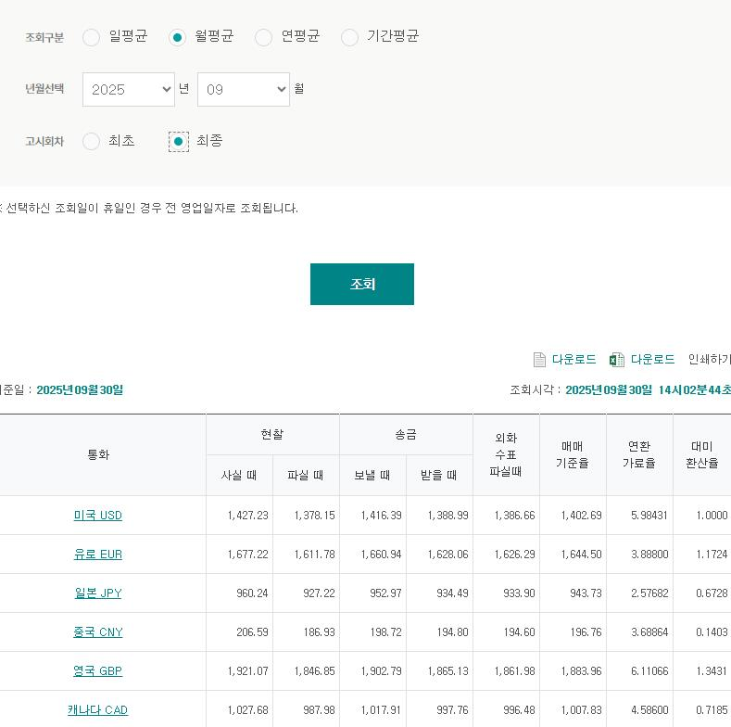
INVOICE - BRCH USA 2025.09

TO | BRCH USA |  |  | FROM | ㈜LX판토스 서울특별시 종로구 새문안로 58 LG광화문빌딩 TEL : 02-3771-2114
[ 영세율 ] |  |  | 독일 / 미국 |  | 1635.95 | 1394.02
DESC. |  | Quantity | Weight |  | 요율 | TOTAL (KRW)
LHR |  |  |  |  |  | $2,444.76
NRT |  |  |  |  |  | $7,569.08
NRT_NYG |  |  |  |  |  | $9,373.23
TOTAL |  |  |  |  |  | $19,387.07

